info
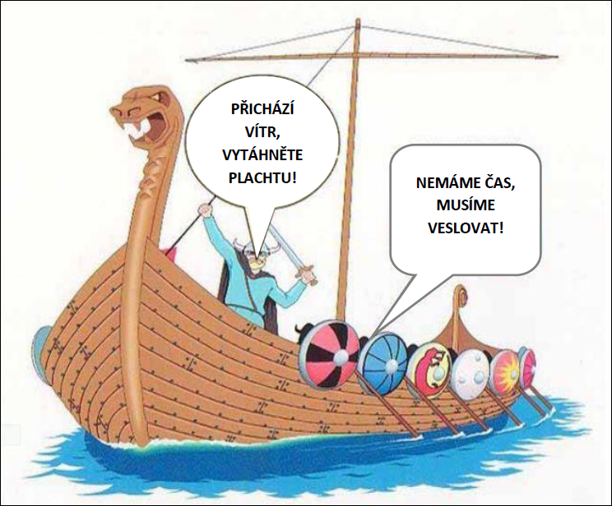
Test je zaměřen na běžné dovednosti v tabulkovém kalkulátoru tzn. zejména na využití EFEKTIVNÍCH metod při vytváření vzorců pomocí základních operátorů (+, -, *, /, ...) a základních funkcí (suma, průměr, max, min, počet, počet2). Některé úkoly jsou zaměřeny na základní operace s buňkami. Je zde úkol i na vytvoření jednoduchého grafu.

Důraz je v testu kladen zejména na dobu vypracování. Každý úkol obsahuje formou komentáře (červený trojúhelníček v rohu buňky se zadáním) informaci o nejvyšší možné době na vypracování. V udedených časových dotacích není započtena doba potřebná pro čtení úkolů, ale celkový čas na vypracování celého testu nesmí přesáhnout 30 minut.

ZDE KLIKNĚTE PRO POKRAČOVÁNÍ
Cílem je připravit si co nejefektivněji jednoduché tabulky pro personální účely na příští kalendářní rok.

